ТОЧКИ А-Б
ТОЧКА А до | НАЧАЛЬНЫЕ ДАННЫЕ | ТОЧКА Б после | КОНЕЧНЫЕ ДАННЫЕ |  |  |  |  |  |  |  |  |  | HYPERLINK is not implemented. linkLocati
ВЕС до |  | ВЕС после
Объём груди |  | Объём груди
Объём живота (самое широкое место) |  | Объём живота (самое широкое место)
Объём бёдер (самая широкая часть) |  | Объём бёдер (самая широкая часть)
Объём бедра |  | Объём бедра
Кол-во тренировок в неделю |  | Кол-во тренировок в неделю
Средняя активность по шагам в неделю из приложения |  | Средняя активность по шагам в неделю из приложения
Средняя калорийность за день |  | Средняя калорийность за день
Особенности здоровья и самочувствия, сна |  | Какие изменения произошли?
Что вызывает затруднения |  | Какие трудности решены

 | 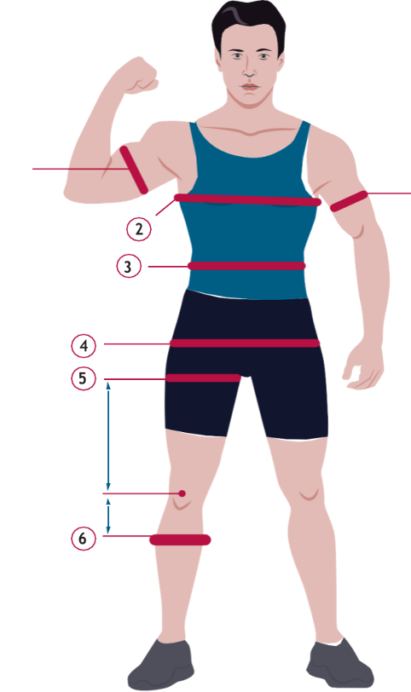 | 1 - БИЦЕПС 2 - ГРУДЬ 3 - ЖИВОТ 4 - ТАЗ 5 - БЕДРО | 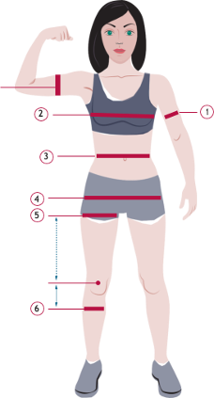

Параметры | Первичные | Корректировка

Дата | Начало | 14 - ый день | 28 - ой день | 42 - ой день | 56 - день | 70 - ый день | 84 - ый день | 98 - ой день | 112 - ый день | 126 - ой день | 140 - ой день | 154 - день (12 недель)
Вес
Объем руки
Объем груди
Объем живота
Объем таза
Объем бедра

